상품제안서
알로코리아 5포트 스마트 멀티충전기 UC401S[인쇄무료] | 상품코드: F30347

 |  |  |  |  |  |  | 02-412-0044 | www.easy1.co.kr
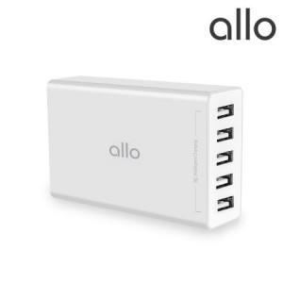

【상세/제작정보】 | -쇼핑백 1200원 부과세별도

【인쇄/포장옵션】 | 레이저, 풀칼라 / 포장지포장

【공급단가】 | 수량 | 50~ | 100~ | 500~ | 1,000~ | 2,000~
*VAT별도 | 단가 | 18,500원 | 18,000원 | 17,400원 | 16,800원 | 16,500원

【상품 URL】 | http://www.easy1.co.kr/src/goods_detail.php?gdno=30347

